상품제안서
아이리버 BT5.1 무선 블루투스 스피커 FM라디오 알람기능 우주인 캐릭터 IBS-A1 | 상품코드: F27832

 |  |  |  |  |  |  | 02-412-0044 | www.easy1.co.kr
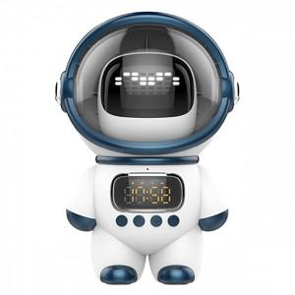

【상세/제작정보】 | <p><span style="font-size: 12pt;"><b>* 배송비- 한박스/ 20개 4000원별도</b></span></p><p><span style="font-size: 12pt;"><b>* 100개이하 레이저인쇄비- 35000원 별도</b></span></p>

【인쇄/포장옵션】 | 레이저 / 포장지포장

【공급단가】 | 수량 | 10~ | 50~ | 100~ | 300~ | 500~
*VAT별도 | 단가 | 30,000원 | 29,500원 | 28,750원 | 28,000원 | 27,500원

【상품 URL】 | https://dev.easy1.co.kr:443/src/goods_detail.php?gdno=27832

